상품제안서
5호뮤직보석함(공작,송학) | 상품코드: F29740

 |  |  |  |  |  |  | 02-412-0044 | www.easy1.co.kr
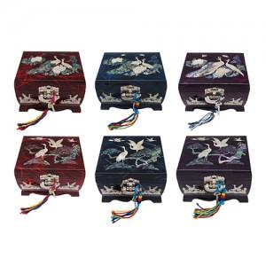

【상세/제작정보】 | 카톤 40개 / 4500원 vat별도 실크인쇄 100개미만 40,000원 vat별도 100개이상 무료 컬러인쇄 100개미만 50,000원 vat별도 100개이상 무료

【인쇄/포장옵션】 | 실크, 풀칼라 / 포장지포장

【공급단가】 | 수량 | 30~ | 50~ | 100~ | 300~ | 500~
*VAT별도 | 단가 | 63,700원 | 62,720원 | 61,250원 | 58,800원 | 56,350원

【상품 URL】 | https://dev.easy1.co.kr:443/src/goods_detail.php?gdno=29740

